源数据路径
表 | 步骤 |  | 来源途径
全渠道销售订单表 | 1， | 积加-》销售-》销售订单管理-》筛选店铺-》筛选付款时间 店铺： 美国TK独立站-shopify:Global 美国TK-艾斯特尼-美区跨境1店 美国TK-艾斯特尼-美区跨境2店 美国TK-艾斯特尼-美区跨境3店 美国TK-艾斯特尼-英国直邮店:GB | 积加后台 | 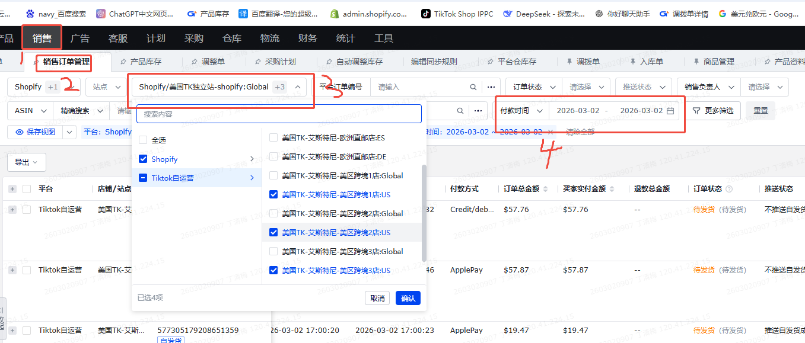
 | 2， | 导出-》根据所选字段导出-》导出全渠道销售订单表 |  | 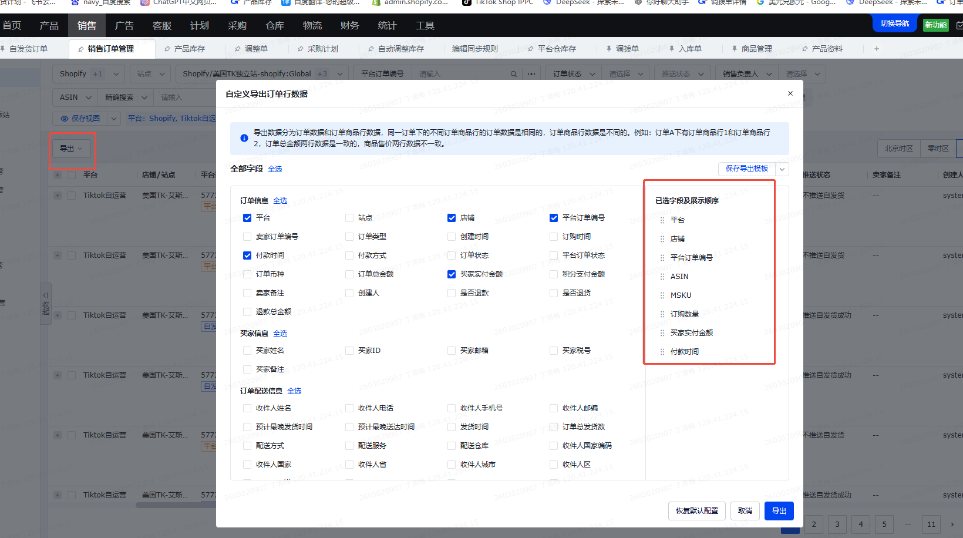
全渠道商品表 | 1， | 积加-》销售-》商品管理-》全渠道商品-》筛选店铺-》筛选在售 店铺： 美国TK独立站-shopify:Global 美国TK-艾斯特尼-美区跨境1店 美国TK-艾斯特尼-美区跨境2店 美国TK-艾斯特尼-美区跨境3店 美国TK-艾斯特尼-英国直邮店:GB | 积加后台 | 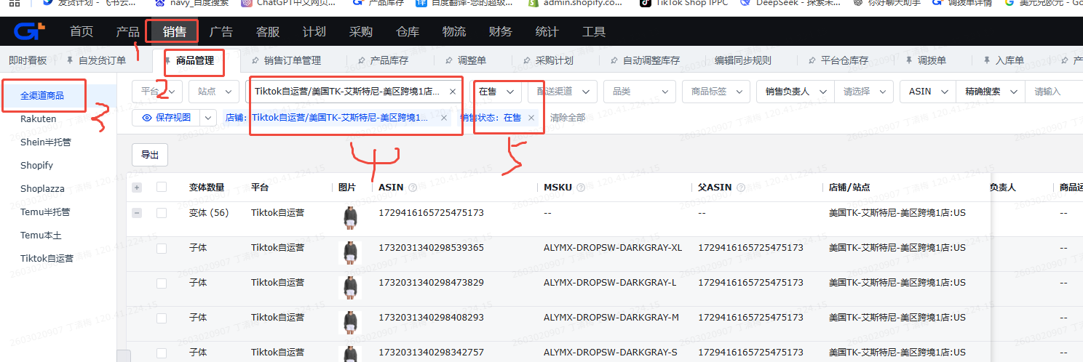
 | 2， | 导出-》根据所选字段导出-》导出全渠道商品表 |  | 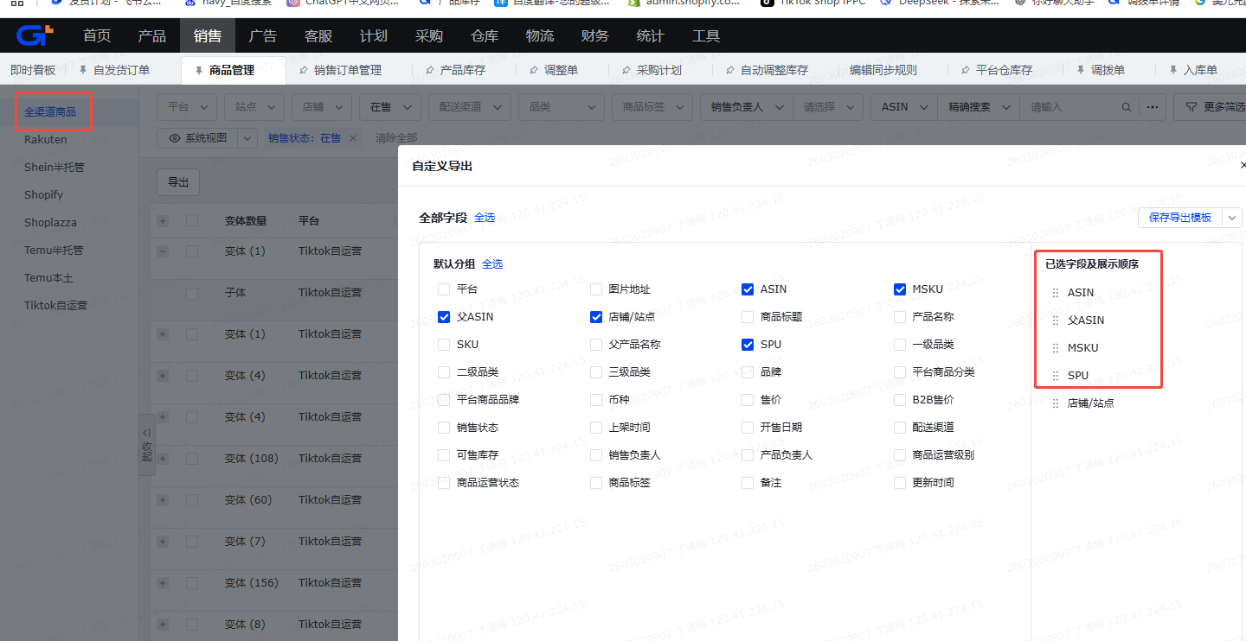

需求
需求 | 例子
需求一
只提取源数据表(全渠道销售)中买家实付金额不为零 1、美区：付款时间的早于（夏令时18.00，冬令时17.00）数据 2、欧洲：不需要限制时间，全部数据
根据"全渠道销售表"，店铺+订单号去重，播到到企微项目群 | 2月27日（美国时间）客户数：1店230/2店0/3店3/英区12/独立站0@所有人
需求二
只提取源数据表(全渠道销售)中买家实付金额不为零 1、美区：付款时间的早于（夏令时18.00，冬令时17.00）数据 2、欧洲：不需要限制时间，全部数据
映射源数据表(全渠道销售)字段到"订单明细（剔除支付金额为0，剔除支付时间为空）"
分析近两天的差异，将近7天的数据（SPU下的PID的销量变化）播报到企微项目群 店铺： 美国TK独立站-shopify:Global 美国TK-艾斯特尼-美区跨境1店（先做） 美国TK-艾斯特尼-美区跨境2店 美国TK-艾斯特尼-美区跨境3店（先做） 美国TK-艾斯特尼-英国直邮店:GB（先做） | 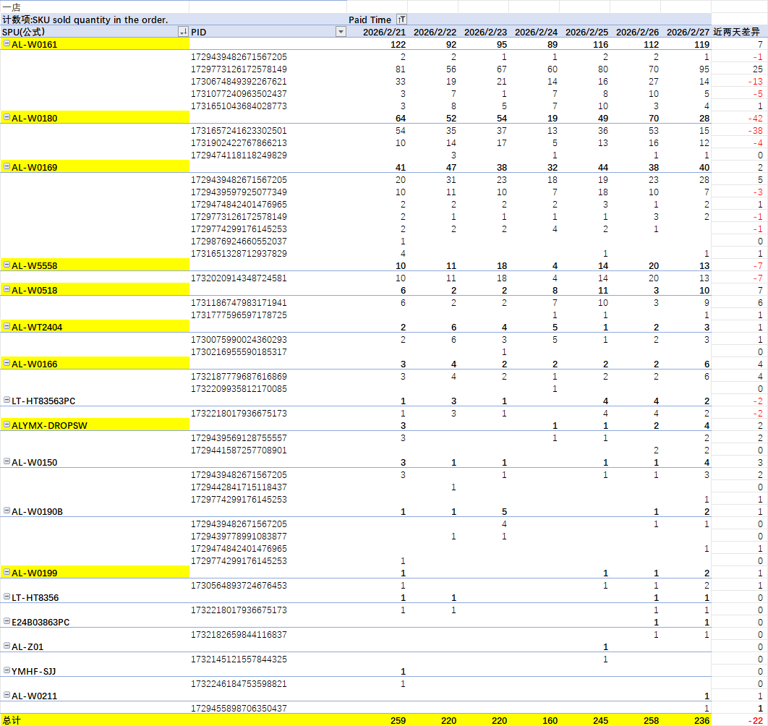 |  | 
根据第三步的数据用AI分析哪些PID销量增减异常，做异常情况播报

